G-22.4.
G-22.4. Gráfico del PIB per cápita (PPA). |  | Índice

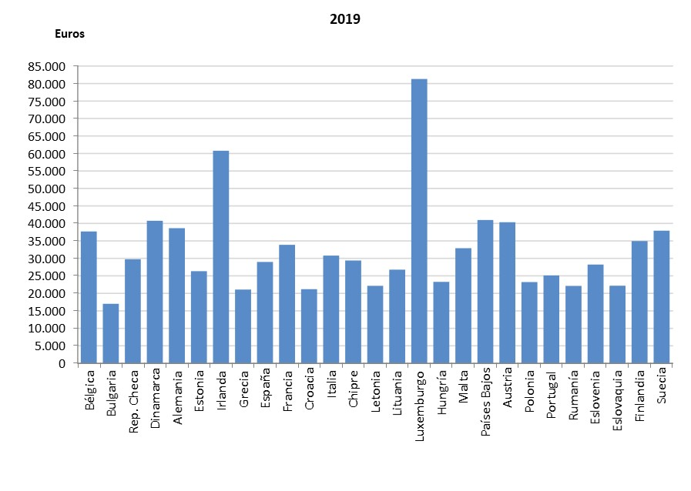

 | PPA: Paridad del Poder Adquisitivo.
 | Los datos de Alemania, Grecia, España, Francia y Paises Bajos son provisionales.

 | Fuente: EUROSTAT

